STC51
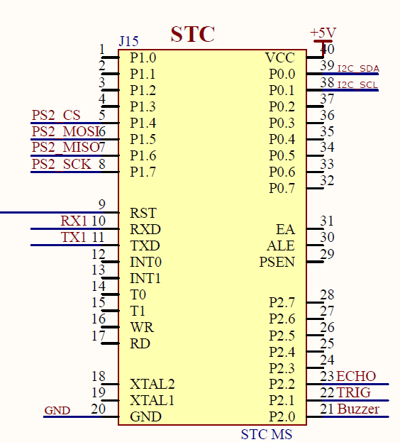
 | 功能 | 引脚 | 备注
I2C接口 | I2C-SDA | P0.0 | 扩展板上的单片机连接到此接口，地址为0x15
 | I2C-SCL | P0.1

串口接口 | UART-TXD | TXD | microUSB接口通过CH340串口芯片连接到此接口
 | UART-RXD | RXD

PS2手柄接收器 | PS2-MOSI | P1.5
 | PS2-MISO | P1.6
 | PS2-SCK | P1.7
 | PS2-CS | P1.4

有源蜂鸣器 | Buzzer | P2.0

超声波接口 | ECHO | P2.2 | 预留的外扩接口
 | TRIG | P2.1

STM32
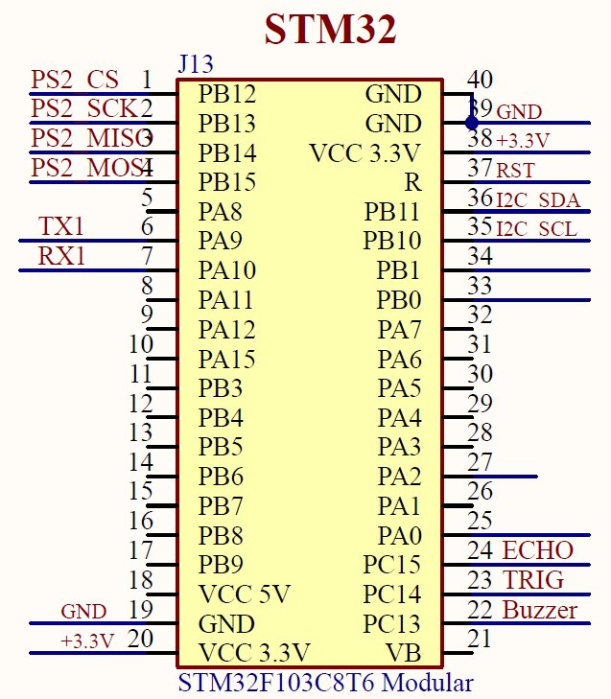
 | 功能 | 引脚 | 备注
I2C接口 | I2C-SDA | PB11 | 扩展板上的单片机连接到此接口，地址为0x15
 | I2C-SCL | PB10

串口接口 | UART-TXD | PA9 | microUSB接口通过CH340串口芯片连接到此接口
 | UART-RXD | PA10

PS2手柄接收器 | PS2-MOSI | PB15
 | PS2-MISO | PB14
 | PS2-SCK | PB13
 | PS2-CS | PB12

有源蜂鸣器 | Buzzer | PC13

超声波接口 | ECHO | PC15 | 预留的外扩接口
 | TRIG | PC14

Arduino UNO
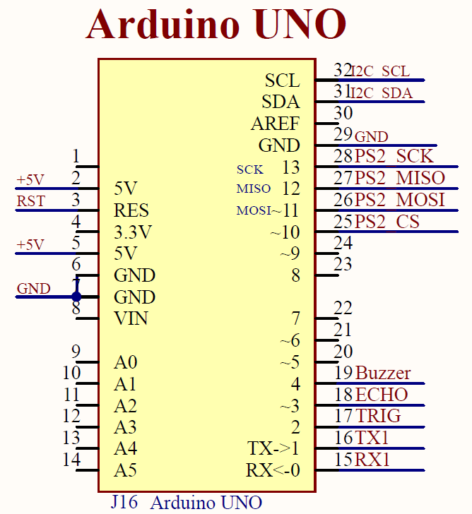
 | 功能 | 引脚 | 备注
I2C接口 | I2C-SDA | SDA | 扩展板上的单片机连接到此接口，地址为0x15
 | I2C-SCL | SCL

串口接口 | UART-TXD | 1 | microUSB接口通过CH340串口芯片连接到此接口
 | UART-RXD | 0

PS2手柄接收器 | PS2-MOSI | ~11
 | PS2-MISO | 12
 | PS2-SCK | 13
 | PS2-CS | ~10

有源蜂鸣器 | Buzzer | 4

超声波接口 | ECHO | ~3 | 预留的外扩接口
 | TRIG | 2

microbit
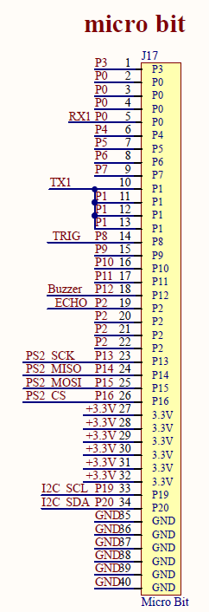
 | 功能 | 引脚 | 备注
I2C接口 | I2C-SDA | P20 | 扩展板上的单片机连接到此接口，地址为0x15
 | I2C-SCL | P19

串口接口 | UART-TXD | P1 | microUSB接口通过CH340串口芯片连接到此接口
 | UART-RXD | P0

PS2手柄接收器 | PS2-MOSI | P15
 | PS2-MISO | P14
 | PS2-SCK | P13
 | PS2-CS | P16

有源蜂鸣器 | Buzzer | P12

超声波接口 | ECHO | P2 | 预留的外扩接口
 | TRIG | P8

